Sheet1
사 원 증

 | 조 이 현
 | CHO . L H

 | 송 무 실 장

천 목 합 동 경 매 사 무 소

사 원 증
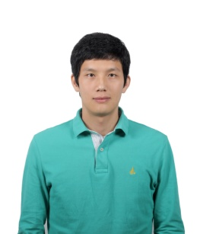
 | 유 봉 우
 | YOO . B W

 | 사 무 장

천 목 합 동 경 매 사 무 소

사 원 증
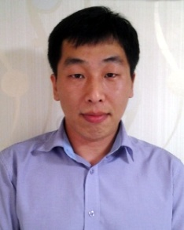
 | 윤 준 호
 | YOUN . J H

 | 지 원 과 장

천 목 합 동 경 매 사 무 소

